Форма_аккредитации_команды
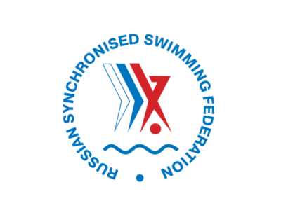 ЧЕМПИОНАТ РОССИИ ПО СИНХРОННОМУ ПЛАВАНИЮ 19 - 23 апреля 2021, Казань, Россия

№ | Регион (субъект РФ) | Фамилия | Имя | Отчество | Дата рождения | Функция | Название команды не более 40 символов | Комментарий
1
2
3
4
5
6
7
8
Выберите функцию из выпадающего списка
9
10
11
12
13
14

ПРОСИМ ОБРАТИТЬ ВНИМАНИЕ:
1. Все поля обязательны для заполнения
2. Фотографии необходимо направить отдельными файлами в приложении, фотографии необходимо наименовать следующим образом (Фамилия_Имя) - Иванова_Мария
3. Фотография участника должна соответствовать требованиям, представленным ниже Черно-белые фотографии не допустимы. Фотография должна быть цветной. Формат- jpg, jpeg, 30х40 мм. Минимальный размер: 30 КБ. Фотографироваться нужно строго в анфас, корпус прямо, взгляд направлен в объектив. На фотографии должны быть показаны макушка и верхняя часть плеч (лицо должно занимать 70-80% фотографии). Задний фон светлее изображения лица. Рекомендуется до 10% серого или светло-голубого тона. Фон должен быть одноцветным, без какой-либо текстуры, изображения посторонних предметов.
4. Просим направить заполненную форму на адрес accreditation@dspkazan.com не позднее 3 апреля 2021 года
Заполняя поля заявки и направляя её в адрес Оргкомитета, Вы даете согласие на обработку предоставленных персональных данных для целей аккредитации на мероприятие. Обработка персональных данных осуществляется в соответствии с действующим законодательством РФ.

